Dimensioneringstabell
Magasinsegenskaper och ytbehov för olika anläggningstyper dimensionerade för 20 millimeters magasinsvolym

Anläggningstyp | Magasinsegenskaper och ytbehov |  |  |  |  | Kommentar
 | Antaget djup* | Antagen porositet** | Antaget ytmagasin*** | Ytbehov | Antagen infiltrations-hastighet****

 | [m] |  | [mm] | [m2/100 m2 avrinningsyta] | [mm/h]
Vegetationklädda tak
Extensiva gröna tak | 0.1 | 30% | 0 | 67 | 0 | Det gröna taket hanterar den nederbörd som faller på takytan.
Intensiva gröna tak | 0.2 | 15% | 0 | 67 | 0 | Det gröna taket hanterar den nederbörd som faller på takytan.
Infiltration i grönyta
Infiltration i grönyta (gräsyta) | 0 | 15% | 20 | 100 | 10-100 | Antaget djup för ytmagasinet avser att regnvatten ställer sig på ytan innan infiltration. Grönytan är inte anlagd med nedsänkning.
Infiltration i grönyta (gräsyta) | 0.2 | 15% | 10 | 50 | 10-100 | Antaget att vatten hinner infiltrera i gräsytan under regnet.
Grönyta med väldränerad överyta | 0.2 | 20% | 10 | 40 | >100 | I en lösning av typen schotterrasen eller liknande möjliggörs även direktinfiltration till en viss grad.
Nedsänkt grönyta | 0.3 | 15% | 250 | 7 | 10 | Antaget att gräsytan är nedsänkt och vid ett regn tillfälligt kan överdämmas 25 cm. Infiltration på 10 mm/tim ger tömning av ytan på 25 timmar.
Genomsläpplig beläggning
Genomsläpplig asfalt | 0.2 | 30% | 0 | 33 | 10-200
Grusad yta | 0.5 | 30% | 0 | 13 | 10-200
Svackdike
Svackdike | 0 | 0% | 200 | 10 | 10-100 | Det antagna djupet (0,2 m) motsvarar medeldjupet för diket.
Infiltrationsstråk
Infiltrationsstråk | 0.5 | 30% | 20 | 12 | 10 | Antaget att vatten hinner infiltrera i stråket/diket under regnet. Dämning i diket endast 2 cm.
Infiltrationsstråk | 0.2 | 15% | 200 | 9 | 10 | Antaget att vatten inte infiltrerar under regnet. Dikets medeldjup 20 cm.
Makadamdike
Makadamdike | 1 | 30% | 20 | 6 | 1000 | Vanligt makadamdike.
Makadamdike | 0.5 | 15% | 500 | 3 | 1000 | Makadamdike som ligger nedsänkt i terrängen (0,5 m överdämning möjligt)
Nedsänkt växtbädd
Nedsänkt växtbädd (djup) | 1 | 15% | 200 | 6 | 10
Nedsänkt växtbädd (grund) | 0.5 | 15% | 60 | 15 | 10
Avsättningsmagasin
Makadammagasin | 1 | 30% | 0 | 7 | -
Kassettmagasin | 1 | 90% | 0 | 2 | -
Rör/betongmagasin | 1 | 100% | 0 | 2 | -
Perkolationsmagasin
Makadammagasin (grund) | 0.5 | 30% | 0 | 13 | 40-200 | Magasinet ska rymma 20 mm nederbörd, som sedan ska perkolera.
Kassettmagasin (grunt) | 0.5 | 90% | 0 | 4 | 40-200 | Magasinet ska rymma 20 mm nederbörd, som sedan ska perkolera.
Makadammagasin (djup) | 1.5 | 30% | 0 | 4 | 40-200 | Magasinet ska rymma 20 mm nederbörd, som sedan ska perkolera.
Träd i skelettjord
Vanlig skelettjord | 1 | 10% | 10 | 18 | 10
Luftig skelettjord | 1 | 30% | 10 | 6 | 100
Brunnsfilter |  |  |  |  |  | Brunnsfilter dimeniosneras normalt endast för att hantera en del av nederbörden.

Tekniska filteranläggningar |  |  |  |  |  | Dimensioneringen är modellberoende.

Oljeavskiljare
Oljeavskiljare (fri olja: 150 µm) flöde: 2 l/s | 1 | 0% |  | 1.4 |  | Ytbehovet är inte angivet som m2/100 m2 avrinningsyta utan baserat på angivet flöde och angivet i m2. Vid dimensionering av oljeavskiljare ska hänsyn tas till droppstroleken hos oljan som ska avskiljas. Utifrån droppstroleken kan stighastigheten beräknas genom Stokes lag. Ytbelastningen ska sedan vara mindre än stighastigheten. Ytarean beräknas sedan som flödet/ytbelastningen. En oljeavskiljare kräver konstant innehåll av vatten. Mer om dimensionering återges i standarden SS-EN 858-2.
Oljeavskiljare (dispergerad olja: 75 µm), flöde 2 l/s | 1 | 0% |  | 5.7

Dammar och våtmarker
Damm | 1 | 100% | 0 | 2 | 0 | Antaget djup är angett som dammens normal/permanentdjup. Optimal dammstorlek har visat sig vara omkring 1,5-2,5 m2 per 100 m2 hårdgjord tillrinningsyta.
Skärmbassänger
Skärmbassäng (grund) | 1 | 100% | 0 | 2 | 0 | Antaget djup är angett som dammens normal/permanentdjup.
Skärmbassäng (djup) | 2 | 100% | 0 | 1 | 0 | Antaget djup är angett som dammens normal/permanentdjup.

Överdämningsytor/torra våtmarker
Överdämningsyta | 0 | 0% | 500 | 4 | 10 | Det antagna djupet (0,5 m) motsvarar medeldjupet för överdämningsytan. Antaget att inget vatten infiltrerar i ytan under regnet.
Överdämningsyta (med underliggande dränering) | 0.2 | 15% | 300 | 6 | 10-100 | Det antagna djupet (0,3 m) motsvarar medeldjupet för överdämningsytan. Antaget att vatten infiltrerar i ytan under regnet.

Översilningsytor
Översilningsyta |  |  |  | 10 | 200 | Översilningsytor fungerar främst som reningsmetod och inte som en metod för magasinering. Dimensionering görs utifrån ytbelastning.

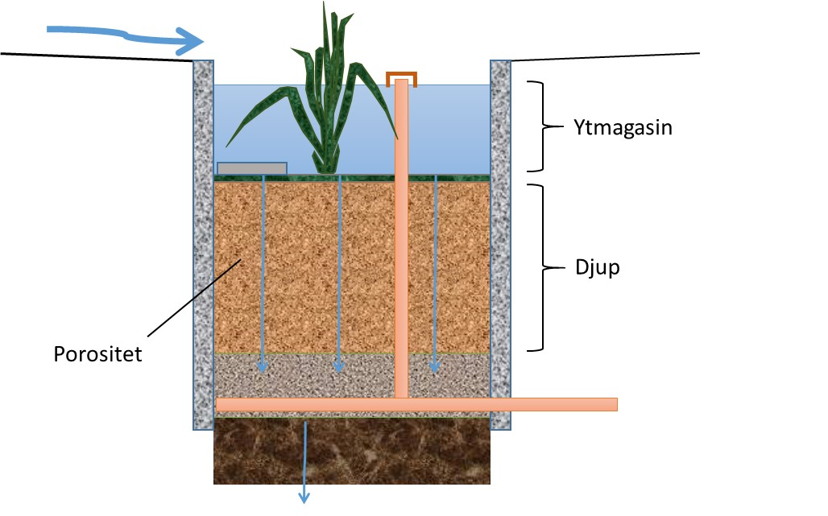
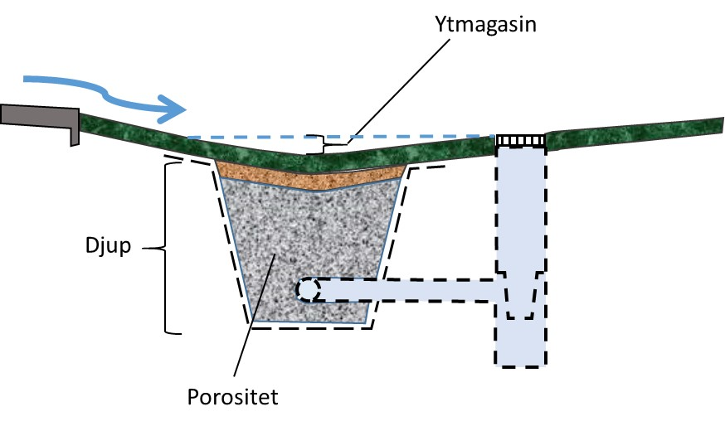
*Antaget djup anger det djup som anläggningen har från mark- eller vattenytan, alternativt från toppen till botten av anläggningen. på anläggningen, och nedåt och som har möjlighet till magasinering innan infiltration. Observera att även en del av de anläggningstyper där djupet är satt till noll tar ett visst djup i anspråk, se anläggningsbeskrivningarna för mer information.
**Antagen porositet anger den porositet som det antagna djupet har, d.v.s. porositeten i lagret från mark-eller vattenytan och nedåt.
***Antaget ytmagasin anger det djup som anläggningen har från mark- eller vattenytan och uppåt och som kan utnyttjas för t.ex. magasinering vid höga flöden.
****Antagen infiltationshastighet anger infiltration i underliggande markmaterial. Vid beräkning av ytbehov som behövs per 100 m2 hårdgjord avrinningsyta för att magasinera 20 mm nederbörd tas inte ev. infiltration och infiltrationshastighet med i beräkningen. Detta medför att det finns en medtagen buffert för de alternativ som inbegriper naturlig infiltration.

